상품제안서
해피데이 메모잇(주문제작형) | 상품코드: S26522

 |  |  |  |  |  |  | 02-713-8555 | www.synergygift.co.kr
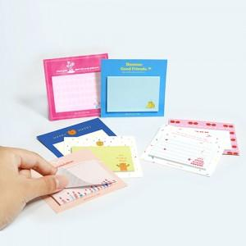

【상세/제작정보】 | 간지-풀컬러인쇄 / 기성내지(인쇄불가)

【인쇄/포장옵션】 | 풀칼라 / OPP(비닐)

【공급단가】 | 수량 | 500~ | 1,000~ | 3,000~ | 5,000~ | 10,000~
*VAT별도 | 단가 | 560원 | 470원 | 400원 | 360원 | 330원

【상품 URL】 | https://www.synergygift.co.kr:443/src/goods_detail.php?gdno=26522

